Sheet1
公司名称 | 海瑶科技有限责任公司
联系人 | 李明忠 |  | 联系电话 | 13020082903
备注说明 | 1、（报价为不含税单价，不含运费）按顺序整理； 2、报价建议不少于20款，且必须是您选择的“主营品类”相关产品； 3、报价过高时，需同时提供产品供货价； 4、报价产品款式不能重复
图片 | 报价（元） | 其它平台报价（可填写在1688、新款网、GO2网等其它平台的售价） | 码段 | 颜色 | 是否有现货
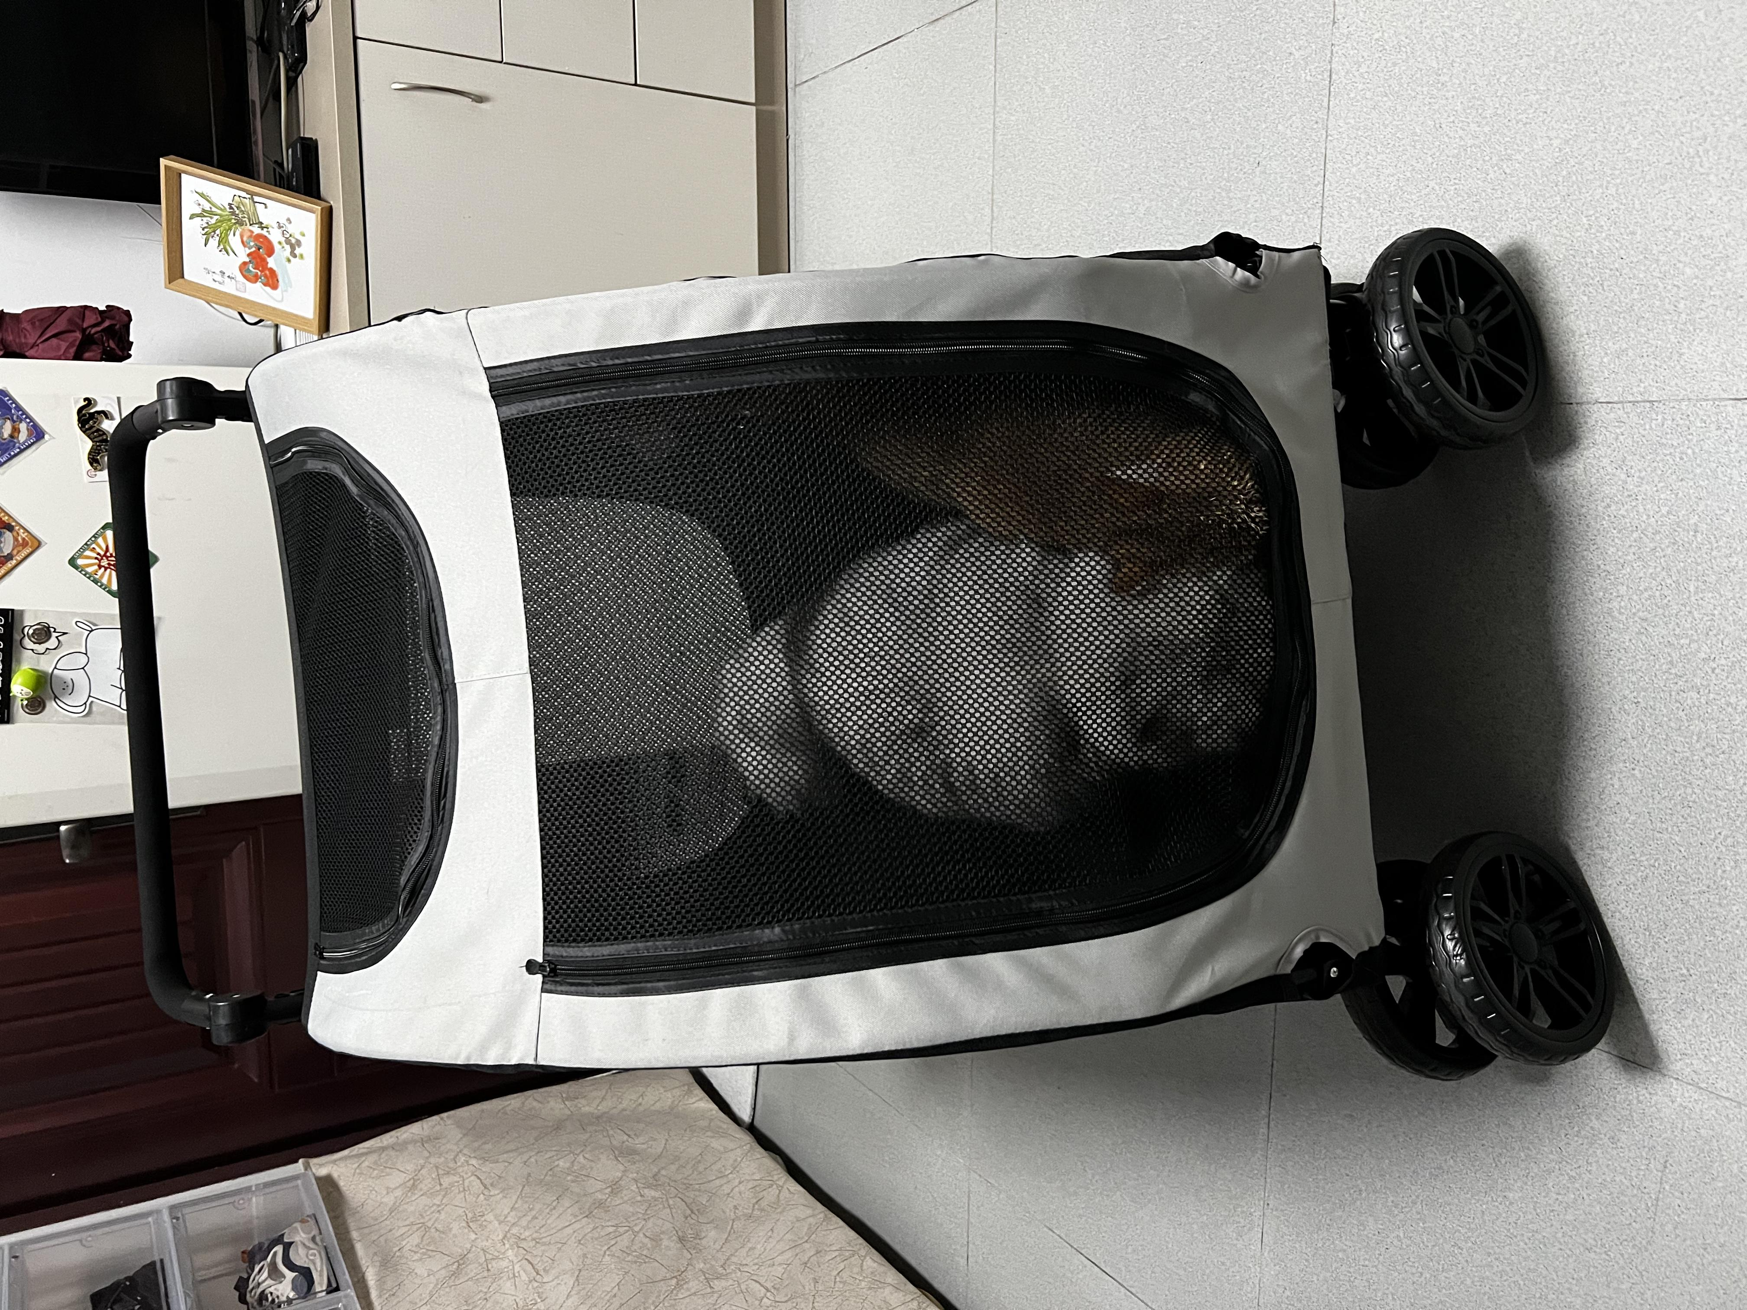 | 600 | 558 | 47cm * 30cm * 39cm | 多色 | 是

